SCR003_社員検索
SCR-003 社員検索
利用者: 上長・営業・人事・管理者 ｜ 目的: 条件検索・並び替え・権限フィルタ ｜ 関連要件: EMP-001
UI基準: 承認済み改訂UI p.1 ｜ 設計版: 2.0 ｜ レビュー状態: 未確認

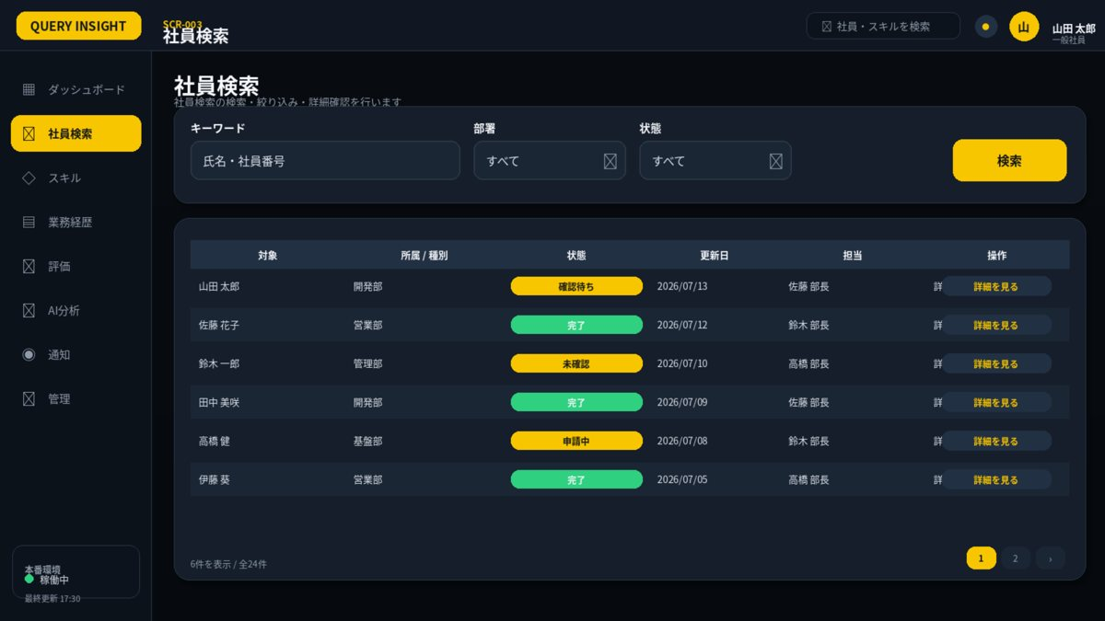

1. 画面概要
画面ID | SCR-003 |  | 社員検索 | リリース
利用者 | 上長・営業・人事・管理者 |  | GET /api/v1/employees | UIページ
設計結論 | listレイアウトを採用し、承認済みUIと項目・操作・状態を一致させる。 |  | 画面表示だけでなくAPIで再検証 | 更新日

2. レイアウト領域
領域 | 位置 | 役割 | 判断基準 | レスポンシブ・注意 | レビュー
検索条件カード | 上段 | キーワード・区分・状態・期間・検索 | 1行に収まる条件のみ配置 | 詳細条件は折りたたみ | 未確認
結果テーブル | 中央 | 主要列・状態・操作 | 1ページ50件を上限目安 | 固定ヘッダー・横スクロール | 未確認
ページング | 右下 | 件数・ページ番号 | 検索条件を保持 | 0件時は次の操作を提示 | 未確認

3. 画面項目定義
領域 | 項目ID | 表示名 | UI部品 | 必須 | 編集 | 入力・表示ルール | データ/API対応 | 注意点 | レビュー
検索条件 | keyword | 氏名・社員番号 | TextBox | 任意 | 可 | 部分一致。最大100文字。 | GET /api/v1/employees?keyword= |  | 未確認
検索条件 | departmentId | 部署 | TreeSelect | 任意 | 可 | 閲覧可能組織のみ。 | departmentId |  | 未確認
検索条件 | positionId | 役職 | Select | 任意 | 可 | 有効な役職のみ。 | positionId |  | 未確認
検索条件 | skillIds | スキル | MultiSelect | 任意 | 可 | 最大20件。AND/ORを選択。 | skillIds |  | 未確認
検索条件 | employmentStatus | 在籍状態 | Select | 任意 | 可 | 既定値は在籍中。 | employmentStatus |  | 未確認
検索条件 | staleOnly | 要更新のみ | CheckBox | 任意 | 可 | 最終更新基準日を設定値から判定。 | staleOnly |  | 未確認
操作 | search | 検索 | PrimaryButton | - | 可 | 1ページ50件。権限範囲をサーバーで適用。 | GET /api/v1/employees |  | 未確認
結果 | employeeList | 検索結果 | DataGrid | - | 不可 | 氏名・部署・役職・主要スキル・更新日。 | employees[] |  | 未確認

4. 画面アクション
ID | 操作 | トリガー | 前提条件 | 主なAPI | 成功時 | 失敗時 | 監査 | レビュー
A01 | 検索 | 検索押下 | 条件形式が正しい | GET /api/v1/employees | 一覧更新・URLへ条件反映 | 400/403を表示 | 検索条件は監査対象外 | 未確認
A02 | 社員詳細を開く | 詳細リンク押下 | 閲覧権限あり | GET /api/v1/employees/{employeeId} | SCR-004へ遷移 | 403はSCR-023 | 閲覧ログは要件に応じ記録 | 未確認
A03 | ページ変更 | ページ番号押下 | 検索済み | GET /api/v1/employees?page= | 対象ページ表示 | 現在ページを維持 | 不要 | 未確認

5. 状態・例外設計
状態 | 表示 | 操作可否 | 実務上の注意 | レビュー
初期表示・読込中 | スケルトン／進捗表示 | 主要操作を無効 | 3秒超は処理中と再試行条件を表示 | 未確認
データなし | 空状態メッセージ＋次の操作 | 登録・条件変更のみ | 0件・未登録・権限不足を区別 | 未確認
入力エラー | 項目直下＋画面上部要約 | 修正後に再実行 | 入力値を保持し、修正方法を具体化 | 未確認
競合 409 | 最新データ取得を案内 | 上書き禁止 | versionを再取得して再編集 | 未確認
権限不足 403 | SCR-023へ遷移 | 操作不可 | 対象の存在有無を過度に示さない | 未確認
通信・サーバーエラー | 問い合わせID付きSCR-022 | 安全なGETのみ再試行 | 内部例外・機密情報を表示しない | 未確認

7. レビュー・受入チェック
分類 | 確認内容 | 状態 | コメント
UI一致 | 承認済みUIモックと主要領域・操作位置・文言が一致している | 未確認
項目 | 表示項目・入力項目・必須・編集可否が定義されている | 未確認
入力検証 | 桁数・形式・業務チェック・競合時動作が定義されている | 未確認
権限 | 利用者ロールとデータ範囲をAPI側でも検証する | 未確認
状態 | 読込中・空・入力エラー・403・409・500が定義されている | 未確認
操作 | 二重送信・キャンセル・確認ダイアログ・戻るが定義されている | 未確認
アクセシビリティ | ラベル・Tab順・フォーカス・色以外の表現がある | 未確認
レスポンシブ | 文字を縮小せず、列変更・カード化・横スクロールで対応する | 未確認
監査 | 評価確定・差し戻し・権限・組織・無効化を記録する | 未確認

SCR004_社員詳細
SCR-004 社員詳細
利用者: 権限保持者 ｜ 目的: プロフィール・経歴・スキル・資格・評価 ｜ 関連要件: EMP-002
UI基準: 承認済み改訂UI p.2 ｜ 設計版: 2.0 ｜ レビュー状態: 未確認

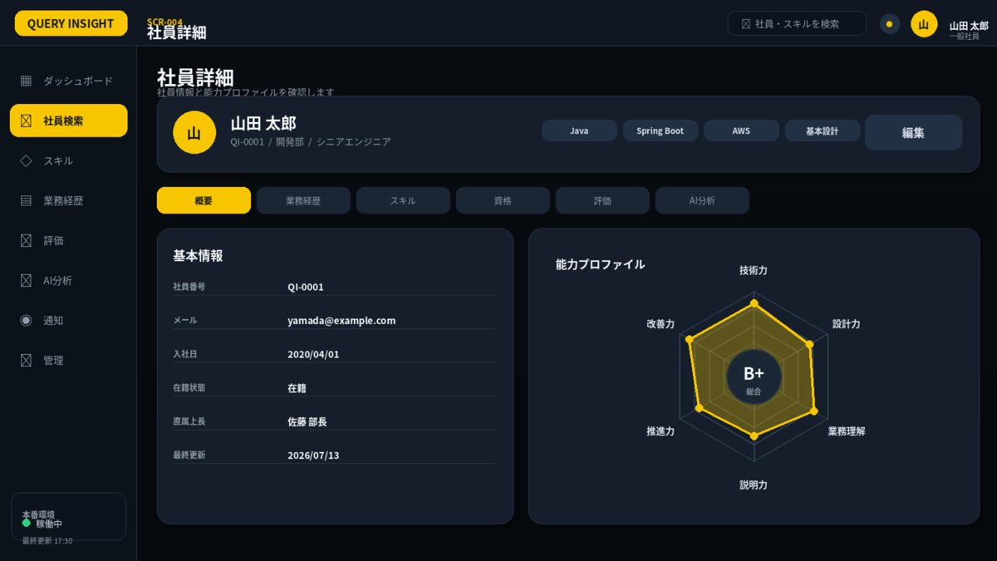

1. 画面概要
画面ID | SCR-004 |  | 社員詳細 | リリース
利用者 | 権限保持者 |  | GET /api/v1/employees/{employeeId} | UIページ
設計結論 | detailレイアウトを採用し、承認済みUIと項目・操作・状態を一致させる。 |  | 画面表示だけでなくAPIで再検証 | 更新日

2. レイアウト領域
領域 | 位置 | 役割 | 判断基準 | レスポンシブ・注意 | レビュー
社員ヘッダー | 上段 | 氏名・社員番号・所属・役職・タグ・編集 | 公開可能情報のみ | 編集権限がある場合のみボタン表示 | 未確認
タブ | 中段 | 基本・経歴・スキル・資格・評価・AI | 権限外タブを非表示 | 選択状態を黄色で表示 | 未確認
基本情報カード | 左 | 社員属性・所属履歴 | 項目単位の公開範囲を適用 | 空値はハイフン | 未確認
能力プロフィール | 右 | 6軸レーダーと総合評価 | 確定評価のみ標準表示 | 未評価は欠測 | 未確認

3. 画面項目定義
領域 | 項目ID | 表示名 | UI部品 | 必須 | 編集 | 入力・表示ルール | データ/API対応 | 注意点 | レビュー
ヘッダー | employeeHeader | 社員概要 | HeaderCard | - | 不可 | 閲覧可能項目だけ表示。 | GET /api/v1/employees/{id} |  | 未確認
タブ | profileTab | 基本情報 | Tab | - | 不可 | 所属履歴・在籍状態を表示。 | employee.profile |  | 未確認
タブ | careerTab | 業務経歴 | Tab | - | 不可 | 承認状態・期間・役割・技術を表示。 | careers[] |  | 未確認
タブ | skillTab | スキル | Tab | - | 不可 | レベル・経験・根拠・更新日。 | skills[] |  | 未確認
タブ | certTab | 資格 | Tab | - | 不可 | 期限切れ・確認済みを表示。 | certifications[] |  | 未確認
タブ | evaluationTab | 評価 | Tab + HexagonRadarChart | - | 不可 | 最新の公開可能評価を6軸で表示。確定前データは権限に応じて非表示。 | evaluations[] |  | 未確認
タブ | commentTab | コメント | Tab | - | 権限別 | 公開区分に従う。 | comments[] |  | 未確認
タブ | aiTab | AI分析 | Tab | - | 権限別 | 参考情報表示・実行履歴。 | analyses[] |  | 未確認
評価 | radarChart | 6軸能力バランス | HexagonRadarChart | - | 不可 | 最新の公開可能な確定評価を表示。未評価は欠測。 | GET /api/v1/employees/{id}/evaluation-comparison | 権限と公開範囲を確認 | 未確認
操作 | edit | 編集 | PrimaryButton | - | 権限別 | 編集権限がある場合のみ表示。 | SCR-005 | 本人・人事・管理者の範囲を確認 | 未確認

4. 画面アクション
ID | 操作 | トリガー | 前提条件 | 主なAPI | 成功時 | 失敗時 | 監査 | レビュー
A01 | タブ切替 | タブ押下 | タブ閲覧権限あり | 関連GET API | 選択タブを表示 | 403はタブ非表示またはSCR-023 | 機密タブ閲覧は要件に応じ記録 | 未確認
A02 | 編集 | 編集押下 | 更新権限あり | GET /api/v1/employees/{id} | SCR-005へ遷移 | 409/403を表示 | 更新時に記録 | 未確認
A03 | 評価履歴比較 | 評価タブから比較選択 | 評価閲覧権限あり | GET .../evaluation-comparison | SCR-019へ遷移 | 欠測・基準版差を表示 | 不要 | 未確認

5. 状態・例外設計
状態 | 表示 | 操作可否 | 実務上の注意 | レビュー
初期表示・読込中 | スケルトン／進捗表示 | 主要操作を無効 | 3秒超は処理中と再試行条件を表示 | 未確認
データなし | 空状態メッセージ＋次の操作 | 登録・条件変更のみ | 0件・未登録・権限不足を区別 | 未確認
入力エラー | 項目直下＋画面上部要約 | 修正後に再実行 | 入力値を保持し、修正方法を具体化 | 未確認
競合 409 | 最新データ取得を案内 | 上書き禁止 | versionを再取得して再編集 | 未確認
権限不足 403 | SCR-023へ遷移 | 操作不可 | 対象の存在有無を過度に示さない | 未確認
通信・サーバーエラー | 問い合わせID付きSCR-022 | 安全なGETのみ再試行 | 内部例外・機密情報を表示しない | 未確認

6. 六角形レーダーチャート適用
項目 | 仕様 | 判断基準 | レビュー
適用目的 | 社員の最新確定評価を単系列表示 | 画面固有の比較目的を明確にする | 未確認
軸 | 技術力／設計力／業務理解／説明力／推進力／改善力 | 全画面で名称・順序を統一 | 未確認
値 | 1～5。未評価はnull | 0として面積を閉じない | 未確認
系列 | 黄色=本人・現在・比較元、青=上長・比較先 | 凡例と数値を併記 | 未確認
中央評価 | B+等の総合評価 | 入力中は暫定、確定後のみ正式 | 未確認
操作 | 軸選択で値・根拠・更新日を表示 | 表形式の代替表示を提供 | 未確認

7. レビュー・受入チェック
分類 | 確認内容 | 状態 | コメント
UI一致 | 承認済みUIモックと主要領域・操作位置・文言が一致している | 未確認
項目 | 表示項目・入力項目・必須・編集可否が定義されている | 未確認
入力検証 | 桁数・形式・業務チェック・競合時動作が定義されている | 未確認
権限 | 利用者ロールとデータ範囲をAPI側でも検証する | 未確認
状態 | 読込中・空・入力エラー・403・409・500が定義されている | 未確認
操作 | 二重送信・キャンセル・確認ダイアログ・戻るが定義されている | 未確認
アクセシビリティ | ラベル・Tab順・フォーカス・色以外の表現がある | 未確認
レスポンシブ | 文字を縮小せず、列変更・カード化・横スクロールで対応する | 未確認
監査 | 評価確定・差し戻し・権限・組織・無効化を記録する | 未確認

SCR005_社員登録・編集
SCR-005 社員登録・編集
利用者: 管理者・人事 ｜ 目的: 基本情報・所属・在籍状態 ｜ 関連要件: EMP-003,EMP-004,EMP-005
UI基準: 承認済み改訂UI p.3 ｜ 設計版: 2.0 ｜ レビュー状態: 未確認

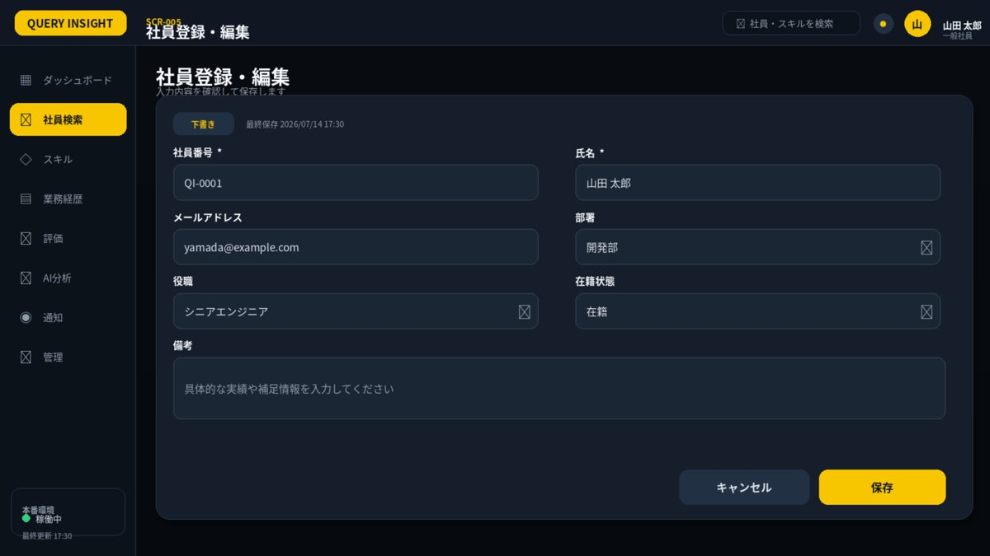

1. 画面概要
画面ID | SCR-005 |  | 社員登録・編集 | リリース
利用者 | 管理者・人事 |  | POST /api/v1/employees; PUT /api/v1/employees/{employeeId}; POST .../deactivate | UIページ
設計結論 | formレイアウトを採用し、承認済みUIと項目・操作・状態を一致させる。 |  | 画面表示だけでなくAPIで再検証 | 更新日

2. レイアウト領域
領域 | 位置 | 役割 | 判断基準 | レスポンシブ・注意 | レビュー
フォームカード | 中央 | 2列入力・備考・状態 | 関連項目を近接配置 | 長文は全幅 | 未確認
操作フッター | 右下 | キャンセル・保存 | 主操作を黄色 | 変更ありキャンセルは確認 | 未確認
状態表示 | タイトル下 | 下書き・申請中・承認済み | 状態により編集可否を制御 | 更新日時を表示 | 未確認

3. 画面項目定義
領域 | 項目ID | 表示名 | UI部品 | 必須 | 編集 | 入力・表示ルール | データ/API対応 | 注意点 | レビュー
基本 | employeeNo | 社員番号 | TextBox | 必須 | 登録時可 | 英数字・ハイフン、最大30。全社一意。 | employee.employeeNo |  | 未確認
基本 | lastName | 姓 | TextBox | 必須 | 可 | 最大50文字。 | employee.lastName |  | 未確認
基本 | firstName | 名 | TextBox | 必須 | 可 | 最大50文字。 | employee.firstName |  | 未確認
基本 | email | メールアドレス | Email | 必須 | 可 | 最大254文字。全社一意。 | employee.email |  | 未確認
所属 | departmentId | 部署 | TreeSelect | 必須 | 可 | 適用開始日時点で有効な部署。 | assignment.departmentId |  | 未確認
所属 | positionId | 役職 | Select | 必須 | 可 | 有効な役職。 | assignment.positionId |  | 未確認
所属 | managerId | 上長 | EmployeeSelect | 任意 | 可 | 本人指定不可。循環関係禁止。 | assignment.managerId |  | 未確認
所属 | effectiveFrom | 適用開始日 | Date | 必須 | 可 | 既存履歴と重複不可。 | assignment.effectiveFrom |  | 未確認
状態 | employmentStatus | 在籍状態 | Select | 必須 | 可 | ACTIVE/LEAVE/RETIRED。 | employee.status |  | 未確認
操作 | save | 保存 | PrimaryButton | - | 可 | 楽観ロックversion必須。 | PUT /api/v1/employees/{id} |  | 未確認

4. 画面アクション
ID | 操作 | トリガー | 前提条件 | 主なAPI | 成功時 | 失敗時 | 監査 | レビュー
A01 | 保存 | 保存押下 | 必須・重複・期間・version検証済み | POST/PUT /api/v1/employees | SCR-004へ遷移 | 400/409/422を項目へ表示 | 必須 | 未確認
A02 | キャンセル | キャンセル押下 | 変更ありなら確認 | なし | 前画面へ戻る | なし | 不要 | 未確認
A03 | 無効化 | 無効化押下 | 自分自身ではない・確認済み | POST .../deactivate | SCR-003へ遷移 | 403/409を表示 | 必須 | 未確認

5. 状態・例外設計
状態 | 表示 | 操作可否 | 実務上の注意 | レビュー
初期表示・読込中 | スケルトン／進捗表示 | 主要操作を無効 | 3秒超は処理中と再試行条件を表示 | 未確認
データなし | 空状態メッセージ＋次の操作 | 登録・条件変更のみ | 0件・未登録・権限不足を区別 | 未確認
入力エラー | 項目直下＋画面上部要約 | 修正後に再実行 | 入力値を保持し、修正方法を具体化 | 未確認
競合 409 | 最新データ取得を案内 | 上書き禁止 | versionを再取得して再編集 | 未確認
権限不足 403 | SCR-023へ遷移 | 操作不可 | 対象の存在有無を過度に示さない | 未確認
通信・サーバーエラー | 問い合わせID付きSCR-022 | 安全なGETのみ再試行 | 内部例外・機密情報を表示しない | 未確認

7. レビュー・受入チェック
分類 | 確認内容 | 状態 | コメント
UI一致 | 承認済みUIモックと主要領域・操作位置・文言が一致している | 未確認
項目 | 表示項目・入力項目・必須・編集可否が定義されている | 未確認
入力検証 | 桁数・形式・業務チェック・競合時動作が定義されている | 未確認
権限 | 利用者ロールとデータ範囲をAPI側でも検証する | 未確認
状態 | 読込中・空・入力エラー・403・409・500が定義されている | 未確認
操作 | 二重送信・キャンセル・確認ダイアログ・戻るが定義されている | 未確認
アクセシビリティ | ラベル・Tab順・フォーカス・色以外の表現がある | 未確認
レスポンシブ | 文字を縮小せず、列変更・カード化・横スクロールで対応する | 未確認
監査 | 評価確定・差し戻し・権限・組織・無効化を記録する | 未確認

SCR006_業務経歴編集
SCR-006 業務経歴編集
利用者: 本人・管理者 ｜ 目的: 案件経歴・工程・役割・成果・技術 ｜ 関連要件: CAR-001,CAR-002
UI基準: 承認済み改訂UI p.4 ｜ 設計版: 2.0 ｜ レビュー状態: 未確認

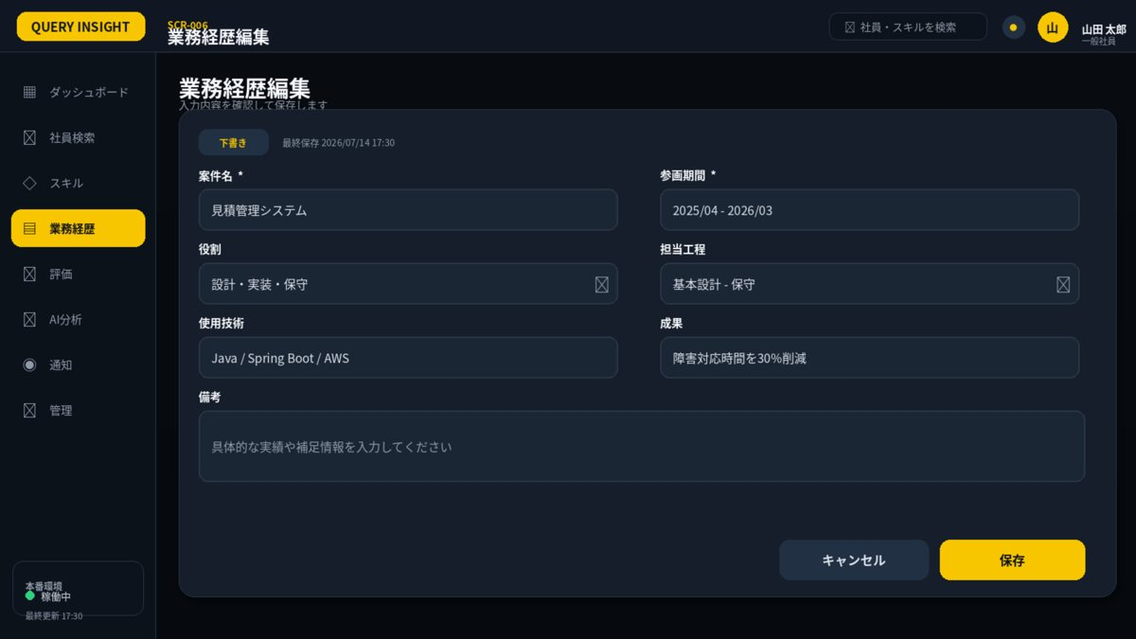

1. 画面概要
画面ID | SCR-006 |  | 業務経歴編集 | リリース
利用者 | 本人・管理者 |  | GET/POST /api/v1/employees/{id}/careers; PUT /api/v1/careers/{id} | UIページ
設計結論 | formレイアウトを採用し、承認済みUIと項目・操作・状態を一致させる。 |  | 画面表示だけでなくAPIで再検証 | 更新日

2. レイアウト領域
領域 | 位置 | 役割 | 判断基準 | レスポンシブ・注意 | レビュー
フォームカード | 中央 | 2列入力・備考・状態 | 関連項目を近接配置 | 長文は全幅 | 未確認
操作フッター | 右下 | キャンセル・保存 | 主操作を黄色 | 変更ありキャンセルは確認 | 未確認
状態表示 | タイトル下 | 下書き・申請中・承認済み | 状態により編集可否を制御 | 更新日時を表示 | 未確認

3. 画面項目定義
領域 | 項目ID | 表示名 | UI部品 | 必須 | 編集 | 入力・表示ルール | データ/API対応 | 注意点 | レビュー
経歴 | projectTitle | 案件・業務名 | TextBox | 必須 | 可 | 顧客固有名は一般化。最大120文字。 | career.projectTitle |  | 未確認
経歴 | startDate | 開始年月 | Month | 必須 | 可 | 終了年月以前。 | career.startDate |  | 未確認
経歴 | endDate | 終了年月 | Month | 任意 | 可 | 継続中は空欄。 | career.endDate |  | 未確認
経歴 | role | 役割 | TextBox | 必須 | 可 | 最大100文字。 | career.role |  | 未確認
経歴 | phases | 担当工程 | MultiSelect | 必須 | 可 | 要件定義～保守から選択。 | career.phases |  | 未確認
経歴 | technologies | 使用技術 | MultiSelect | 任意 | 可 | スキルマスタと関連付け。 | career.technologyIds |  | 未確認
経歴 | achievements | 成果・工夫 | TextArea | 任意 | 可 | 最大2000文字。機密情報禁止。 | career.achievements |  | 未確認
状態 | approvalStatus | 承認状態 | Badge | - | 不可 | DRAFT/SUBMITTED/APPROVED/RETURNED。 | career.approvalStatus |  | 未確認
操作 | draft | 下書き保存 | SecondaryButton | - | 可 | 未入力項目があっても保存可。 | POST/PUT careers |  | 未確認
操作 | submit | 承認依頼 | PrimaryButton | - | 可 | 必須・期間矛盾を検証。 | POST careers/{id}/submit |  | 未確認

4. 画面アクション
ID | 操作 | トリガー | 前提条件 | 主なAPI | 成功時 | 失敗時 | 監査 | レビュー
A01 | 保存 | 保存押下 | 期間・必須・version検証済み | POST/PUT career API | 保存完了表示 | 400/409/422 | 必須 | 未確認
A02 | 承認依頼 | 承認依頼押下 | 根拠・成果入力済み | POST /api/v1/careers/{id}/submit | 状態を申請中へ更新 | 409/422 | 必須 | 未確認
A03 | キャンセル | キャンセル押下 | 変更ありなら確認 | なし | 前画面へ戻る | なし | 不要 | 未確認

5. 状態・例外設計
状態 | 表示 | 操作可否 | 実務上の注意 | レビュー
初期表示・読込中 | スケルトン／進捗表示 | 主要操作を無効 | 3秒超は処理中と再試行条件を表示 | 未確認
データなし | 空状態メッセージ＋次の操作 | 登録・条件変更のみ | 0件・未登録・権限不足を区別 | 未確認
入力エラー | 項目直下＋画面上部要約 | 修正後に再実行 | 入力値を保持し、修正方法を具体化 | 未確認
競合 409 | 最新データ取得を案内 | 上書き禁止 | versionを再取得して再編集 | 未確認
権限不足 403 | SCR-023へ遷移 | 操作不可 | 対象の存在有無を過度に示さない | 未確認
通信・サーバーエラー | 問い合わせID付きSCR-022 | 安全なGETのみ再試行 | 内部例外・機密情報を表示しない | 未確認

7. レビュー・受入チェック
分類 | 確認内容 | 状態 | コメント
UI一致 | 承認済みUIモックと主要領域・操作位置・文言が一致している | 未確認
項目 | 表示項目・入力項目・必須・編集可否が定義されている | 未確認
入力検証 | 桁数・形式・業務チェック・競合時動作が定義されている | 未確認
権限 | 利用者ロールとデータ範囲をAPI側でも検証する | 未確認
状態 | 読込中・空・入力エラー・403・409・500が定義されている | 未確認
操作 | 二重送信・キャンセル・確認ダイアログ・戻るが定義されている | 未確認
アクセシビリティ | ラベル・Tab順・フォーカス・色以外の表現がある | 未確認
レスポンシブ | 文字を縮小せず、列変更・カード化・横スクロールで対応する | 未確認
監査 | 評価確定・差し戻し・権限・組織・無効化を記録する | 未確認

SCR007_スキル編集
SCR-007 スキル編集
利用者: 本人 ｜ 目的: スキルレベル・経験期間・根拠・申請 ｜ 関連要件: SKL-001,SKL-003
UI基準: 承認済み改訂UI p.5 ｜ 設計版: 2.0 ｜ レビュー状態: 未確認

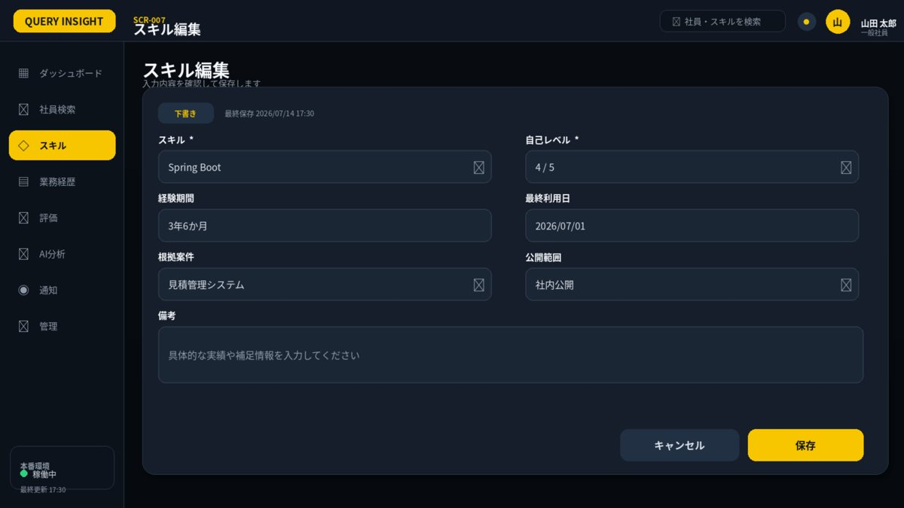

1. 画面概要
画面ID | SCR-007 |  | スキル編集 | リリース
利用者 | 本人 |  | GET/POST /api/v1/employees/{id}/skills; PUT /api/v1/employee-skills/{id} | UIページ
設計結論 | formレイアウトを採用し、承認済みUIと項目・操作・状態を一致させる。 |  | 画面表示だけでなくAPIで再検証 | 更新日

2. レイアウト領域
領域 | 位置 | 役割 | 判断基準 | レスポンシブ・注意 | レビュー
フォームカード | 中央 | 2列入力・備考・状態 | 関連項目を近接配置 | 長文は全幅 | 未確認
操作フッター | 右下 | キャンセル・保存 | 主操作を黄色 | 変更ありキャンセルは確認 | 未確認
状態表示 | タイトル下 | 下書き・申請中・承認済み | 状態により編集可否を制御 | 更新日時を表示 | 未確認

3. 画面項目定義
領域 | 項目ID | 表示名 | UI部品 | 必須 | 編集 | 入力・表示ルール | データ/API対応 | 注意点 | レビュー
スキル | categoryId | カテゴリ | Select | 必須 | 可 | 有効なカテゴリ。 | skill.categoryId |  | 未確認
スキル | skillId | スキル | SearchSelect | 必須 | 可 | 同一社員・同一スキル重複禁止。 | employeeSkill.skillId |  | 未確認
スキル | selfLevel | 自己レベル | Select | 必須 | 可 | 0～5。行動基準を横に表示。 | employeeSkill.selfLevel |  | 未確認
スキル | experienceMonths | 経験月数 | Number | 任意 | 可 | 0～600。レベルの自動決定には使わない。 | employeeSkill.experienceMonths |  | 未確認
スキル | evidence | 根拠 | TextArea | 必須 | 可 | 最大1000文字または経歴リンク。 | employeeSkill.evidence |  | 未確認
スキル | careerIds | 関連経歴 | MultiSelect | 任意 | 可 | 本人の経歴のみ。 | employeeSkill.careerIds |  | 未確認
状態 | approvalStatus | 承認状態 | Badge | - | 不可 | 提出後の直接上書きを禁止。 | employeeSkill.approvalStatus |  | 未確認
操作 | submit | 承認依頼 | PrimaryButton | - | 可 | 根拠必須。 | POST employee-skills/{id}/submit |  | 未確認

4. 画面アクション
ID | 操作 | トリガー | 前提条件 | 主なAPI | 成功時 | 失敗時 | 監査 | レビュー
A01 | 保存 | 保存押下 | レベル・経験・根拠検証済み | POST/PUT skill API | 保存完了表示 | 400/409/422 | 必須 | 未確認
A02 | 承認依頼 | 承認依頼押下 | 根拠あり | POST /api/v1/employee-skills/{id}/submit | 申請中へ更新 | 409/422 | 必須 | 未確認
A03 | キャンセル | キャンセル押下 | 変更ありなら確認 | なし | 前画面へ戻る | なし | 不要 | 未確認

5. 状態・例外設計
状態 | 表示 | 操作可否 | 実務上の注意 | レビュー
初期表示・読込中 | スケルトン／進捗表示 | 主要操作を無効 | 3秒超は処理中と再試行条件を表示 | 未確認
データなし | 空状態メッセージ＋次の操作 | 登録・条件変更のみ | 0件・未登録・権限不足を区別 | 未確認
入力エラー | 項目直下＋画面上部要約 | 修正後に再実行 | 入力値を保持し、修正方法を具体化 | 未確認
競合 409 | 最新データ取得を案内 | 上書き禁止 | versionを再取得して再編集 | 未確認
権限不足 403 | SCR-023へ遷移 | 操作不可 | 対象の存在有無を過度に示さない | 未確認
通信・サーバーエラー | 問い合わせID付きSCR-022 | 安全なGETのみ再試行 | 内部例外・機密情報を表示しない | 未確認

7. レビュー・受入チェック
分類 | 確認内容 | 状態 | コメント
UI一致 | 承認済みUIモックと主要領域・操作位置・文言が一致している | 未確認
項目 | 表示項目・入力項目・必須・編集可否が定義されている | 未確認
入力検証 | 桁数・形式・業務チェック・競合時動作が定義されている | 未確認
権限 | 利用者ロールとデータ範囲をAPI側でも検証する | 未確認
状態 | 読込中・空・入力エラー・403・409・500が定義されている | 未確認
操作 | 二重送信・キャンセル・確認ダイアログ・戻るが定義されている | 未確認
アクセシビリティ | ラベル・Tab順・フォーカス・色以外の表現がある | 未確認
レスポンシブ | 文字を縮小せず、列変更・カード化・横スクロールで対応する | 未確認
監査 | 評価確定・差し戻し・権限・組織・無効化を記録する | 未確認

SCR008_資格編集
SCR-008 資格編集
利用者: 本人 ｜ 目的: 資格・取得日・期限・確認状態 ｜ 関連要件: CRT-001
UI基準: 承認済み改訂UI p.6 ｜ 設計版: 2.0 ｜ レビュー状態: 未確認

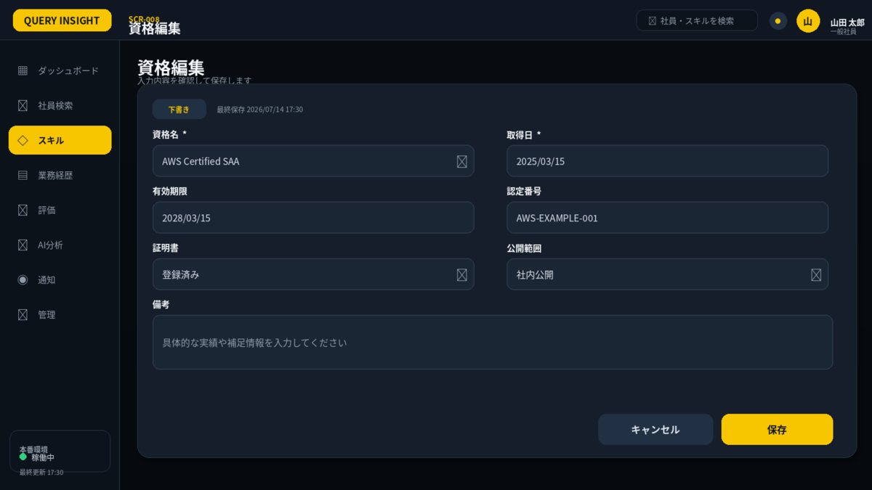

1. 画面概要
画面ID | SCR-008 |  | 資格編集 | リリース
利用者 | 本人 |  | GET/POST /api/v1/employees/{id}/certifications; PUT /api/v1/certifications/{id} | UIページ
設計結論 | formレイアウトを採用し、承認済みUIと項目・操作・状態を一致させる。 |  | 画面表示だけでなくAPIで再検証 | 更新日

2. レイアウト領域
領域 | 位置 | 役割 | 判断基準 | レスポンシブ・注意 | レビュー
フォームカード | 中央 | 2列入力・備考・状態 | 関連項目を近接配置 | 長文は全幅 | 未確認
操作フッター | 右下 | キャンセル・保存 | 主操作を黄色 | 変更ありキャンセルは確認 | 未確認
状態表示 | タイトル下 | 下書き・申請中・承認済み | 状態により編集可否を制御 | 更新日時を表示 | 未確認

3. 画面項目定義
領域 | 項目ID | 表示名 | UI部品 | 必須 | 編集 | 入力・表示ルール | データ/API対応 | 注意点 | レビュー
資格 | qualificationId | 資格名 | SearchSelect | 必須 | 可 | 資格マスタから選択。 | certification.qualificationId |  | 未確認
資格 | acquiredDate | 取得日 | Date | 必須 | 可 | 未来日不可。 | certification.acquiredDate |  | 未確認
資格 | expiryDate | 有効期限 | Date | 任意 | 可 | 取得日以降。 | certification.expiryDate |  | 未確認
資格 | certificateNo | 認定番号 | TextBox | 任意 | 可 | 最大100文字。表示権限に注意。 | certification.certificateNo |  | 未確認
資格 | verificationStatus | 確認状態 | Badge | - | 不可 | UNVERIFIED/VERIFIED/EXPIRED。 | certification.verificationStatus |  | 未確認
操作 | save | 保存 | PrimaryButton | - | 可 | 同一資格の重複は警告。 | POST/PUT certifications |  | 未確認

4. 画面アクション
ID | 操作 | トリガー | 前提条件 | 主なAPI | 成功時 | 失敗時 | 監査 | レビュー
A01 | 保存 | 保存押下 | 資格名・取得日・期限整合 | POST/PUT certification API | 保存完了表示 | 400/409/422 | 必須 | 未確認
A02 | キャンセル | キャンセル押下 | 変更ありなら確認 | なし | 前画面へ戻る | なし | 不要 | 未確認

5. 状態・例外設計
状態 | 表示 | 操作可否 | 実務上の注意 | レビュー
初期表示・読込中 | スケルトン／進捗表示 | 主要操作を無効 | 3秒超は処理中と再試行条件を表示 | 未確認
データなし | 空状態メッセージ＋次の操作 | 登録・条件変更のみ | 0件・未登録・権限不足を区別 | 未確認
入力エラー | 項目直下＋画面上部要約 | 修正後に再実行 | 入力値を保持し、修正方法を具体化 | 未確認
競合 409 | 最新データ取得を案内 | 上書き禁止 | versionを再取得して再編集 | 未確認
権限不足 403 | SCR-023へ遷移 | 操作不可 | 対象の存在有無を過度に示さない | 未確認
通信・サーバーエラー | 問い合わせID付きSCR-022 | 安全なGETのみ再試行 | 内部例外・機密情報を表示しない | 未確認

7. レビュー・受入チェック
分類 | 確認内容 | 状態 | コメント
UI一致 | 承認済みUIモックと主要領域・操作位置・文言が一致している | 未確認
項目 | 表示項目・入力項目・必須・編集可否が定義されている | 未確認
入力検証 | 桁数・形式・業務チェック・競合時動作が定義されている | 未確認
権限 | 利用者ロールとデータ範囲をAPI側でも検証する | 未確認
状態 | 読込中・空・入力エラー・403・409・500が定義されている | 未確認
操作 | 二重送信・キャンセル・確認ダイアログ・戻るが定義されている | 未確認
アクセシビリティ | ラベル・Tab順・フォーカス・色以外の表現がある | 未確認
レスポンシブ | 文字を縮小せず、列変更・カード化・横スクロールで対応する | 未確認
監査 | 評価確定・差し戻し・権限・組織・無効化を記録する | 未確認

SCR018_承認ワーク一覧
SCR-018 承認ワーク一覧
利用者: 上長・人事 ｜ 目的: スキル・経歴の承認・差し戻し ｜ 関連要件: SKL-002,CAR-002
UI基準: 承認済み改訂UI p.7 ｜ 設計版: 2.0 ｜ レビュー状態: 未確認

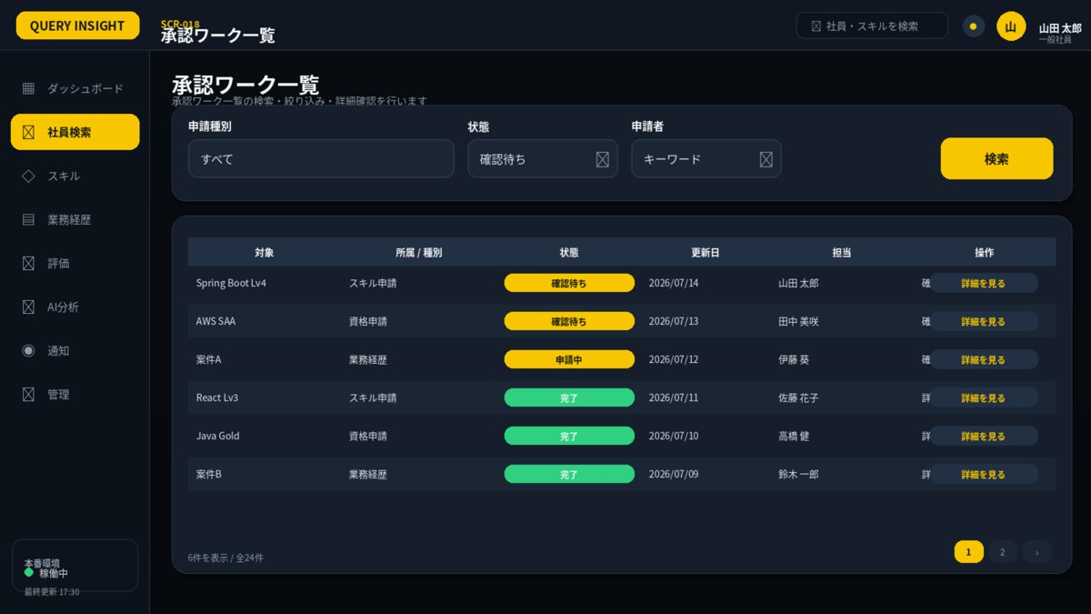

1. 画面概要
画面ID | SCR-018 |  | 承認ワーク一覧 | リリース
利用者 | 上長・人事 |  | GET /api/v1/approval-requests; POST .../approve; POST .../return | UIページ
設計結論 | listレイアウトを採用し、承認済みUIと項目・操作・状態を一致させる。 |  | 画面表示だけでなくAPIで再検証 | 更新日

2. レイアウト領域
領域 | 位置 | 役割 | 判断基準 | レスポンシブ・注意 | レビュー
検索条件カード | 上段 | キーワード・区分・状態・期間・検索 | 1行に収まる条件のみ配置 | 詳細条件は折りたたみ | 未確認
結果テーブル | 中央 | 主要列・状態・操作 | 1ページ50件を上限目安 | 固定ヘッダー・横スクロール | 未確認
ページング | 右下 | 件数・ページ番号 | 検索条件を保持 | 0件時は次の操作を提示 | 未確認

3. 画面項目定義
領域 | 項目ID | 表示名 | UI部品 | 必須 | 編集 | 入力・表示ルール | データ/API対応 | 注意点 | レビュー
条件 | requestType | 申請種別 | Select | 任意 | 可 | スキル/経歴。 | requestType |  | 未確認
一覧 | requests | 承認待ち一覧 | DataGrid | - | 不可 | 担当範囲のみ。 | approvalRequests[] |  | 未確認
詳細 | evidence | 申請内容・根拠 | Drawer | - | 不可 | 変更前後比較。 | request.detail |  | 未確認
操作 | approve | 承認 | PrimaryButton | - | 可 | 監査・通知。 | POST approvals/{id}/approve |  | 未確認
操作 | return | 差し戻し | DangerButton | - | 可 | 理由必須。 | POST approvals/{id}/return |  | 未確認

4. 画面アクション
ID | 操作 | トリガー | 前提条件 | 主なAPI | 成功時 | 失敗時 | 監査 | レビュー
A01 | 検索 | 検索押下 | 条件形式が正しい | GET /api/v1/approval-requests | 一覧更新 | 400/403 | 不要 | 未確認
A02 | 承認 | 承認押下 | 担当範囲・申請中 | POST .../approve | 状態を承認済みへ | 409/422 | 必須 | 未確認
A03 | 差し戻し | 差し戻し押下 | 理由入力済み | POST .../return | 申請者へ通知 | 409/422 | 必須 | 未確認

5. 状態・例外設計
状態 | 表示 | 操作可否 | 実務上の注意 | レビュー
初期表示・読込中 | スケルトン／進捗表示 | 主要操作を無効 | 3秒超は処理中と再試行条件を表示 | 未確認
データなし | 空状態メッセージ＋次の操作 | 登録・条件変更のみ | 0件・未登録・権限不足を区別 | 未確認
入力エラー | 項目直下＋画面上部要約 | 修正後に再実行 | 入力値を保持し、修正方法を具体化 | 未確認
競合 409 | 最新データ取得を案内 | 上書き禁止 | versionを再取得して再編集 | 未確認
権限不足 403 | SCR-023へ遷移 | 操作不可 | 対象の存在有無を過度に示さない | 未確認
通信・サーバーエラー | 問い合わせID付きSCR-022 | 安全なGETのみ再試行 | 内部例外・機密情報を表示しない | 未確認

7. レビュー・受入チェック
分類 | 確認内容 | 状態 | コメント
UI一致 | 承認済みUIモックと主要領域・操作位置・文言が一致している | 未確認
項目 | 表示項目・入力項目・必須・編集可否が定義されている | 未確認
入力検証 | 桁数・形式・業務チェック・競合時動作が定義されている | 未確認
権限 | 利用者ロールとデータ範囲をAPI側でも検証する | 未確認
状態 | 読込中・空・入力エラー・403・409・500が定義されている | 未確認
操作 | 二重送信・キャンセル・確認ダイアログ・戻るが定義されている | 未確認
アクセシビリティ | ラベル・Tab順・フォーカス・色以外の表現がある | 未確認
レスポンシブ | 文字を縮小せず、列変更・カード化・横スクロールで対応する | 未確認
監査 | 評価確定・差し戻し・権限・組織・無効化を記録する | 未確認

SCR019_評価履歴比較
SCR-019 評価履歴比較
利用者: 本人・上長・人事 ｜ 目的: 期間別・評価種別別の差分比較 ｜ 関連要件: EVL-006
UI基準: 承認済み改訂UI p.8 ｜ 設計版: 2.0 ｜ レビュー状態: 未確認

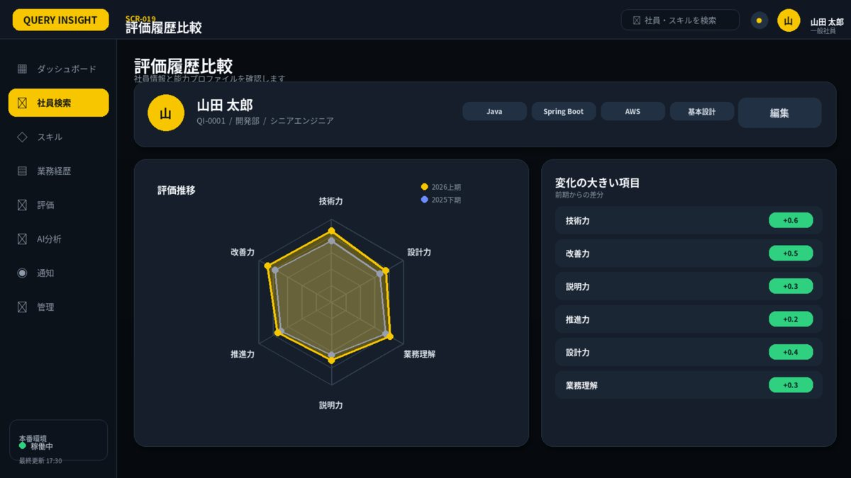

1. 画面概要
画面ID | SCR-019 |  | 評価履歴比較 | リリース
利用者 | 本人・上長・人事 |  | GET /api/v1/employees/{id}/evaluation-comparison | UIページ
設計結論 | compareレイアウトを採用し、承認済みUIと項目・操作・状態を一致させる。 |  | 画面表示だけでなくAPIで再検証 | 更新日

2. レイアウト領域
領域 | 位置 | 役割 | 判断基準 | レスポンシブ・注意 | レビュー
社員ヘッダー | 上段 | 対象社員・タグ・期間 | 社員詳細と共通化 | 比較条件を保持 | 未確認
比較レーダー | 左 | 期間A・Bの6軸重ね表示 | 黄色／青色＋凡例 | 欠測と基準版差を明示 | 未確認
差分一覧 | 右 | 軸別増減と値 | 色だけでなく符号・数値を表示 | 根拠詳細へ遷移可能 | 未確認

3. 画面項目定義
領域 | 項目ID | 表示名 | UI部品 | 必須 | 編集 | 入力・表示ルール | データ/API対応 | 注意点 | レビュー
条件 | periodA | 比較元期間 | Select | 必須 | 可 | 参照可能期間。 | periodA |  | 未確認
条件 | periodB | 比較先期間 | Select | 必須 | 可 | 比較元と別。 | periodB |  | 未確認
結果 | comparison | 期間別評価比較 | OverlayHexagonRadar + DeltaList | - | 不可 | 比較元を黄色、比較先を青色で表示。欠測・基準版の違いを明示。 | evaluationComparison |  | 未確認

4. 画面アクション
ID | 操作 | トリガー | 前提条件 | 主なAPI | 成功時 | 失敗時 | 監査 | レビュー
A01 | 比較期間変更 | 期間選択 | 2期間が異なる | GET .../evaluation-comparison | レーダー・差分更新 | 欠測表示 | 不要 | 未確認
A02 | 根拠詳細を開く | 差分行押下 | 閲覧権限あり | 関連評価GET | 詳細表示 | 403はSCR-023 | 不要 | 未確認

5. 状態・例外設計
状態 | 表示 | 操作可否 | 実務上の注意 | レビュー
初期表示・読込中 | スケルトン／進捗表示 | 主要操作を無効 | 3秒超は処理中と再試行条件を表示 | 未確認
データなし | 空状態メッセージ＋次の操作 | 登録・条件変更のみ | 0件・未登録・権限不足を区別 | 未確認
入力エラー | 項目直下＋画面上部要約 | 修正後に再実行 | 入力値を保持し、修正方法を具体化 | 未確認
競合 409 | 最新データ取得を案内 | 上書き禁止 | versionを再取得して再編集 | 未確認
権限不足 403 | SCR-023へ遷移 | 操作不可 | 対象の存在有無を過度に示さない | 未確認
通信・サーバーエラー | 問い合わせID付きSCR-022 | 安全なGETのみ再試行 | 内部例外・機密情報を表示しない | 未確認

6. 六角形レーダーチャート適用
項目 | 仕様 | 判断基準 | レビュー
適用目的 | 比較元期間を黄色、比較先期間を青で重ねて表示 | 画面固有の比較目的を明確にする | 未確認
軸 | 技術力／設計力／業務理解／説明力／推進力／改善力 | 全画面で名称・順序を統一 | 未確認
値 | 1～5。未評価はnull | 0として面積を閉じない | 未確認
系列 | 黄色=本人・現在・比較元、青=上長・比較先 | 凡例と数値を併記 | 未確認
中央評価 | B+等の総合評価 | 入力中は暫定、確定後のみ正式 | 未確認
操作 | 軸選択で値・根拠・更新日を表示 | 表形式の代替表示を提供 | 未確認

7. レビュー・受入チェック
分類 | 確認内容 | 状態 | コメント
UI一致 | 承認済みUIモックと主要領域・操作位置・文言が一致している | 未確認
項目 | 表示項目・入力項目・必須・編集可否が定義されている | 未確認
入力検証 | 桁数・形式・業務チェック・競合時動作が定義されている | 未確認
権限 | 利用者ロールとデータ範囲をAPI側でも検証する | 未確認
状態 | 読込中・空・入力エラー・403・409・500が定義されている | 未確認
操作 | 二重送信・キャンセル・確認ダイアログ・戻るが定義されている | 未確認
アクセシビリティ | ラベル・Tab順・フォーカス・色以外の表現がある | 未確認
レスポンシブ | 文字を縮小せず、列変更・カード化・横スクロールで対応する | 未確認
監査 | 評価確定・差し戻し・権限・組織・無効化を記録する | 未確認

